入力用
令和8年度国民スポーツ大会 |  |  |  |  |  |  |  |  |  |  | 内訳
第46回九州ブロック大会派遣費 精算報告書 |  |  |  |  |  |  |  |  |  |  | 概算金額 | 0円 | ←※入力
 |  |  |  |  |  |  |  |  |  |  | 精算金額 | 773,280円
適宜修正しながらご活用ください。 選手数が足りない場合は行を追加してください。
 |  |  |  |  |  |  |  |  |  |  | 差 額 | 773,280円

派遣期間 |  |  |  |  |  |  | 上記のとおり九州ブロック大会 派遣費概算払い旅費を精算いたします。
2026-07-01 |  | ～ | 2026-07-04 |  |  | ↓必ず入力 |  |  |  |  | 令和8年 | 2026-07-18
 |  | ↓リストから選択 |  |  | 入湯税 | 0円 |  |  | 競 技 名：
※ホテルランク |  | A | 11,000円 |  | 宿泊税 | 0円 |  |  | 種 別：
※ランクが異なる場合は直接入力し、「備考」欄へ記入ください
No. | 選手・監督名 | 宿泊費(1泊2食) |  | 日当 1人1日 1,200円 |  | 交通費 |  |  |  | 合計 | 受領印 | 備 考
 |  | 泊数 | 金額 | 日数 | 金額 | 運賃 | 路 線 |  |  |  |  | （ふるさと/別行動など）
1 | スポ協太郎① | 4 | 44,000円 | 5 | 6,000円 | 6,320円 | 鹿児島空港 | ⇔ | 鹿児島中央駅 | 56,320円
2 | スポ協太郎② | 3 | 33,000円 | 4 | 4,800円 | 6,320円 | 鹿児島空港 | ⇔ | 鹿児島中央駅 | 44,120円 |  | １日遅れで参加
3 | スポ協太郎③ | 4 | 44,000円 | 5 | 6,000円 | 22,840円 | 博多駅 | ⇔ | 鹿児島中央駅 | 72,840円 |  | ふるさと選手① (陸路：新幹線利用)
4 |  | 4 | 44,000円 | 5 | 6,000円 |  |  | ⇔ |  | 50,000円
5 |  | 4 | 44,000円 | 5 | 6,000円 |  |  | ⇔ |  | 50,000円
6 |  | 4 | 44,000円 | 5 | 6,000円 |  |  | ⇔ |  | 50,000円
7 |  | 4 | 44,000円 | 5 | 6,000円 |  |  | ⇔ |  | 50,000円
8 |  | 4 | 44,000円 | 5 | 6,000円 |  |  | ⇔ |  | 50,000円
9 |  | 4 | 44,000円 | 5 | 6,000円 |  |  | ⇔ |  | 50,000円
10 |  | 4 | 44,000円 | 5 | 6,000円 |  |  | ⇔ |  | 50,000円
11 |  | 4 | 44,000円 | 5 | 6,000円 |  |  | ⇔ |  | 50,000円
12 |  | 4 | 44,000円 | 5 | 6,000円 |  |  | ⇔ |  | 50,000円
13 |  | 4 | 44,000円 | 5 | 6,000円 |  |  | ⇔ |  | 50,000円
14 |  | 4 | 44,000円 | 5 | 6,000円 |  |  | ⇔ |  | 50,000円
15 |  | 4 | 44,000円 | 5 | 6,000円 |  |  | ⇔ |  | 50,000円
合計 |  |  | 649,000円 |  | 88,800円 | 35,480円 |  |  |  | 773,280円

※競技終了後14日以内に報告して下さい。14日以内に報告のない団体については翌年より精算払いと致します。

リスト
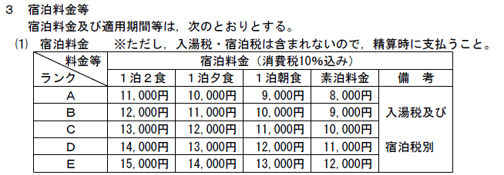
会期 | 競技名 | 種別 | ホテルランク | 金額
前期競技 | アーチェリー | 成年男子 | A | 11,000円
後期競技 | アイスホッケー競技 | 成年女子 | B | 12,000円
冬季競技 | ウエイトリフティング | 少年男子 | C | 13,000円
 | カヌースプリント | 少年女子 | D | 14,000円
 | カヌースラロームワイルドウォーター | 成年男女 | E | 15,000円
 | 空手道 | 少年男女
 | 弓道 | 女子
 | 剣道 | 少年
 | ゴルフ | 全種別
 | サッカー
 | 銃剣道
 | 柔道
 | 水泳（AS）
 | 水泳(水球)
 | スポーツクライミング
 | ソフトテニス
 | ソフトボール
 | 体操（新体操）
 | 体操（体操競技）
 | 体操（トランポリン）
 | 卓球
 | テニス
 | なぎなた
 | 軟式野球
 | 馬術
 | バスケットボール
 | バドミントン
 | バレーボール（6人制）
 | バレーボール（ビーチバレー）
 | ハンドボール
 | フェンシング
 | ボウリング
 | ホッケー
 | ライフル射撃
 | ラグビーフットボール
 | ローイング

